userController.js
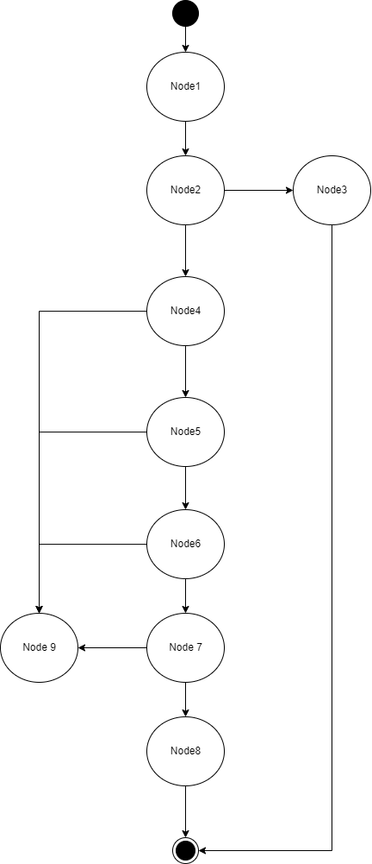
postOrder
Tập cơ sở
Đường cơ sở tuyến tính
1 | 1 | 2 | 3
2 | 1 | 2 | 3 | 4 | 5 | 6 | 7 | 8
3 | 1 | 2 | 4 | 9
4 | 1 | 2 | 4 | 5 | 9
5 | 1 | 2 | 4 | 5 | 6 | 9
6 | 1 | 2 | 4 | 5 | 6 | 7 | 9
7 | 1 | 2 | 4

Test case | Đường cơ sở tuyến tính | Test Procudure | Expected output | Result
wb_unit_0001 | 1 | 1.npm test -- whitebox.test.js -t "\[wb_unit_0001\]" | Pass | Pass
wb_unit_0002 | 2 | 1.npm test -- whitebox.test.js -t "\[wb_unit_0002\]" | Pass | Pass
wb_unit_0003 | 3 | 1.npm test -- whitebox.test.js -t "\[wb_unit_0003\]" | Pass | Pass
wb_unit_0004 | 4 | 1.npm test -- whitebox.test.js -t "\[wb_unit_0004\]" | Pass | Pass
wb_unit_0005 | 5 | 1.npm test -- whitebox.test.js -t "\[wb_unit_0005\]" | Pass | Pass
wb_unit_0006 | 6 | 1.npm test -- whitebox.test.js -t "\[wb_unit_0006\]" | Pass | Pass
wb_unit_0007 | 7 | 1.npm test -- whitebox.test.js -t "\[wb_unit_0007\]" | Pass | Pass

